Đăng nhập - Đăng xuất
Tên dự án
Mã mô-đun | Đăng Nhập - Đăng Xuất
 | Hoàn thành | Lỗi | Chưa kiểm tra | Bị chặn | Tổng số trường hợp kiểm thử
Round 1 | 10 | 0 | 0 | 0 | 10
Round 2

 | 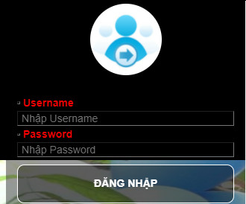
Test Case ID | Mô tả | Quy trình | Kết quả mong đợi | Kết quả thực tế | Trạng thái | Ngày kiểm tra | Người kiểm tra
GUI_SHOW Trang đăng nhập - đăng xuất
GUI-ĐN-ĐX01 | [UserName] Textbox |  | -Text color : red -Status : enable - width: 250px | - Text color : red - Status : enable - width: 250px | Passed | 2021-12-18
GUI-ĐN-ĐX02 | [Password] Textbox |  | -Text color : black -Status : enable - width: 250px | -Text color : black -Status : enable - width: 250px | Passed | 2021-12-18
GUI-ĐN-ĐX03 | [Đăng nhập] Button |  | -Text color : white - Background color : - Status : enable - boder: 1px soild white - boder-radius: 5px | -Text color : white - Background color : - Status : enable - boder: 1px soild white - boder-radius: 5px | Passed | 2021-12-18
GUI-ĐN-ĐX04 | [Đăng xuất] Button |  | -Text color : black -Status : enable | -Text color : black -Status : enable | Passed | 2021-12-18
FUNCTION_SHOW Trang đăng nhập - đăng xuất
FUNC-ĐN-ĐX01 | Xác thực trang đăng nhập đang hiển thị | 1. Khởi động trang web và vào trang đăng nhập của quản trị viên 2 .Hiển thị trang Đăng nhập. | Hiển thị trang đăng nhập | Hiển thị trang đăng nhập | Passed | 2021-12-18
FUNC-ĐN-ĐX02 | Để trống tất cả các trường | 1. Khởi động trang web và vào trang đăng nhập của quản trị viên 2 .Hiển thị trang đăng nhập 3. Không nhập dữ liệu cho tất cả các trường 4. Click "Đăng nhập". | Hệ thống thông báo lỗi : "Vui lòng nhập tên đăng nhập, mật khẩu" | Hệ thống thông báo lỗi : "Tên đăng nhập hoặc mật khẩu không đúng" |  | 2021-12-18
FUNC-ĐN-ĐX03 | Để trống trường "Username". | 1. Khởi động trang web và vào trang đăng nhập của quản trị viên 2 .Hiển thị trang đăng nhập 3. Không nhập dữ liệu trường "Email". 4. Click "Đăng nhập". . | Hệ thống thông báo lỗi : "Vui lòng nhập tên tài khoản" | Hệ thống thông báo lỗi : "Tên đăng nhập hoặc mật khẩu không đúng" |  | 2021-12-18
FUNC-ĐN-ĐX04 | Để trống trường "Password". | 1. Khởi động trang web và vào trang đăng nhập của quản trị viên 2 .Hiển thị trang đăng nhập 3. Không nhập dữ liệu trường "Password". 4. Click "Đăng nhập". . | Hệ thống thông báo lỗi : "Vui lòng nhập mật khẩu" | Hệ thống thông báo lỗi : "Vui lòng điền vào trường này" ở trường "Password" | Passed | 2021-12-18
FUNC-ĐN-ĐX05 | Nhập sai trường "Username". | 1.Khởi động trang web và vào trang đăng nhập của quản trị viên 2 .Hiển thị trang đăng nhập 3.Nhập sai trường "Email". 4. Click "Đăng nhập". | Hệ thống thông báo lỗi : "Tên đăng nhập hoặc mật khẩu không đúng". | Hệ thống thông báo lỗi : "Tên đăng nhập hoặc mật khẩu không đúng" | Passed | 2021-12-18
FUNC-ĐN-ĐX06 | Nhập sai trường "Password". | 1.Khởi động trang web và vào trang đăng nhập của quản trị viên 2 .Hiển thị trang đăng nhập 3.Nhập sai trường "Passwork". 4. Click "Đăng nhập". | Hệ thống thông báo lỗi : "Tên đăng nhập hoặc mật khẩu không đúng". | Hệ thống thông báo lỗi : "Tên đăng nhập hoặc mật khẩu không đúng" | Passed | 2021-12-18
FUNC-ĐN-ĐX07 | Nhập dữ liệu đúng tất cả các trường | 1. Khởi động trang web và vào trang đăng nhập của quản trị viên/Khách hàng 2 .Hiển thị trang đăng nhập 3. Nhập đúng dữ liệu tất cả các trường. 4. Click "Đăng nhập". | Hiển thị trang tương ứng Admin/ User | Hiển thị trang tương ứng Admin/ User | Passed | 2021-12-18
FUNC-ĐN-ĐX08 | Đăng xuất | 1. Khởi động trang web và vào trang đăng nhập của quản trị viên 2 .Hiển thị trang đăng nhập 3. Nhập đúng dữ liệu tất cả các trường. 4. Click "Đăng nhập". 5. Hiện thị trang chủ Admin Master 6. Click "Đăng xuất". | Hiển thị giao diện trang chủ | Hiển thị giao diện trang chủ | Passed | 2021-12-18

Quản lý sản phẩm
Tên dự án | Xây dựng website siêu thị thực phẩm trực tuyến SLT
Mã mô-đun | Quản lý sản phẩm
 | Hoàn thành | Lỗi | Chưa kiểm tra | Bị chặn | Tổng số trường hợp kiểm thử
Round 1 | 16 | 0 | 0 | 0 | 16
Round 2

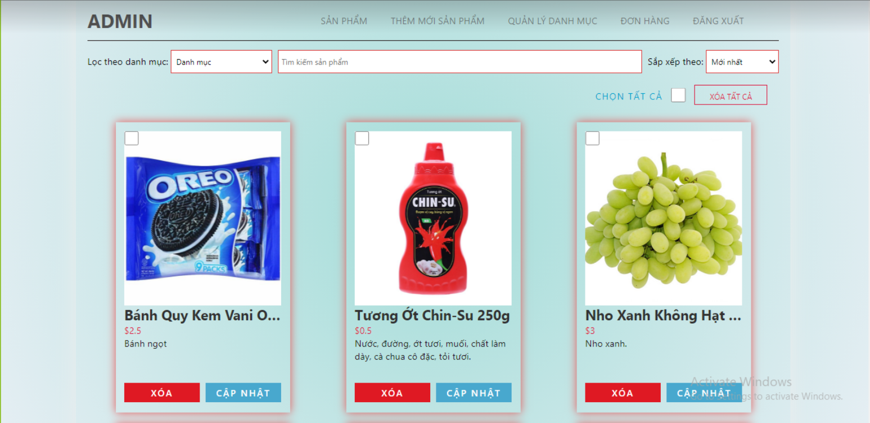 |  |  | 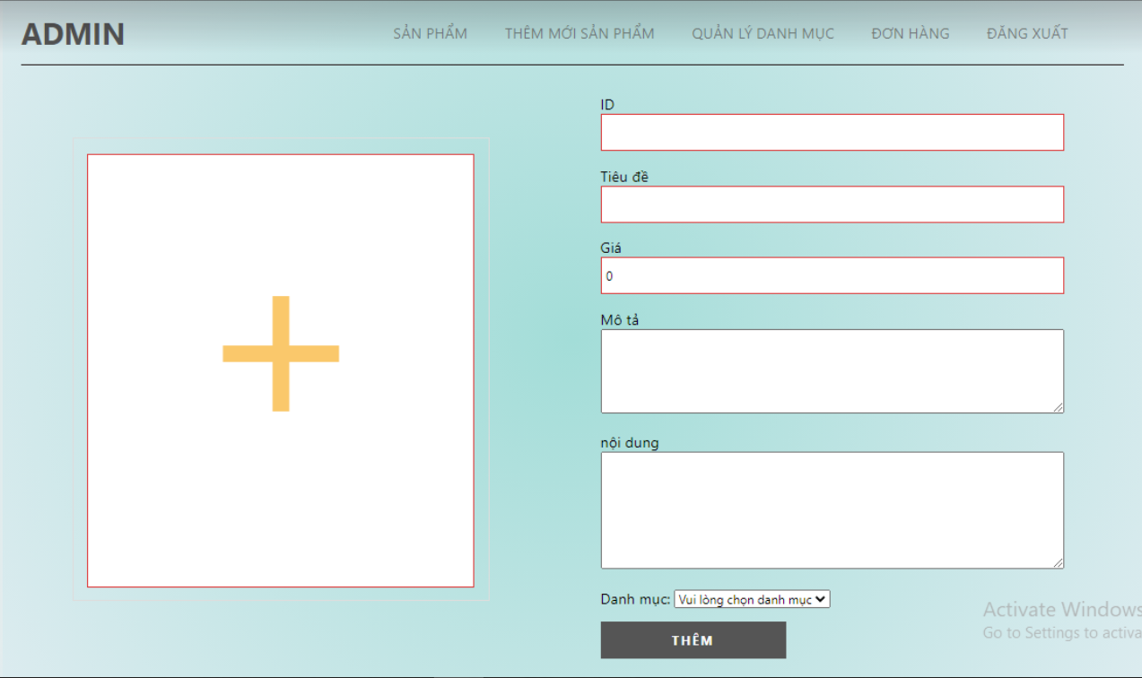
Test Case ID | Mô tả | Quy trình | Kết quả mong đợi | Kết quả thực tế | Trạng thái | Ngày kiểm tra | Người kiểm tra
GUI_SHOW Quản lý sản phẩm
GUI-QLSP01 | [Chọn tất cả] Checkbox |  | -Text color : blue -Status : enable | -Text color : blue -Status : enable | Passed | 2021-11-03 | Nhật Linh
GUI-QLSP02 | [Xóa tất cả] Button |  | -Text color : red -Status : enable | -Text color : red -Status : enable | Passed | 2021-11-03 | Nhật Linh
GUI-QLSP03 | [(Quản lý sản phẩm)] Table |  | Các trường dữ liệu hiển thị theo đúng yêu cầu của quản trị viên | Các trường dữ liệu hiển thị theo đúng yêu cầu của quản trị viên | Passed | 2021-11-03 | Nhật Linh
GUI-QLSP04 | [Cập nhật] Button |  | -Text color : white -Status : enable | -Text color : white -Status : enable | Passed | 2021-11-03 | Nhật Linh
GUI-QLSP05 | [Xóa] Button |  | -Text color : white -Status : enable | -Text color : white -Status : enable | Passed | 2021-11-03 | Nhật Linh
FUNCTION_SHOW Quản lý sản phẩm
FUNC-QLSP01 | Xác thực trang quản lý sản phẩm đang hiển thị | 1. Khởi động trang web và vào trang đăng nhập của quản trị viên 2. Hiển thị trang đăng nhập. 3. Đăng nhập thành công 4. Hiển thị Admin Master 5. Click mục Sản phẩm ở menu vào trang quản lý sản phẩm | Hiển thị trang quản lý sản phẩm gồm có: - Checkbox "Chọn tất cả" - Button "Xóa tất cả" Table gồm có: - Trường "Tên sản phảm" + Button "Cập nhật" + Button "Xóa" | Hiển thị trang quản lý sản phẩm gồm có: - Checkbox "Chọn tất cả" - Button "Xóa tất cả" Table gồm có: - Trường "Tên sản phảm" + Button "Cập nhật" + Button "Xóa" | Passed | 2021-11-03 | Nhật Linh
FUNC-QLSP02 | Thêm sản phẩm | 1. Khởi động trang web và vào trang đăng nhập của quản trị viên 2. Hiển thị trang đăng nhập. 3. Đăng nhập thành công 4. Hiển thị Admin Master 5. Click mục Thêm mới sản phẩm ở menu vào trang Thêm mới sản phẩm 6. Hiển thị trang thêm sản phẩm | Hiển thị trang Thêm sản phẩm -Table gồm có: - Trường "ID" - Trường "Tiêu đề" - Trường "Giá" - Trường "Mô tả" - Trường "Nội dung" - Trường "Nội dung" - Trường "Chọn tệp hình ảnh" - Trường "Chọn danh mục" - Button "Thêm" | Hiển thị trang Thêm sản phẩm -Table gồm có: - Trường "ID" - Trường "Tiêu đề" - Trường "Giá" - Trường "Mô tả" - Trường "Nội dung" - Trường "Nội dung" - Trường "Chọn tệp hình ảnh" - Trường "Chọn danh mục" - Button "Thêm" | Passed | 2021-11-04 | Nhật Linh
FUNC-QLSP03 | Nhập đúng dữ liệu tất cả các trường trong "Thêm sản phẩm" | 1. Khởi động trang web và vào trang đăng nhập của quản trị viên 2. Hiển thị trang đăng nhập. 3. Đăng nhập thành công 4. Hiển thị Admin Master 5. Click mục Thêm sản phẩm ở menu vào trang Thêm sản phẩm 6. Hiển thị trang thêm sản phẩm 7. Nhập đầy đủ và đúng các trường thông tin 8. Click vào nút "Thêm" | Thông báo :"Thêm sản phẩm thành công !" | Thông báo :"Thêm sản phẩm thành công !" | Passed | 2021-11-04 | Nhật Linh
FUNC-QLSP04 | Trong thêm sản phẩm tại trường "tiêu đề" nhập tên sản phẩm đã tồn tại và nhập đúng các trường còn lại | 1. Khởi động trang web và vào trang đăng nhập của quản trị viên 2. Hiển thị trang đăng nhập. 3. Đăng nhập thành công 4. Hiển thị Admin Master 5. Click mục Thêm sản phẩm ở menu vào trang Thêm sản phẩm 6. Hiển thị trang thêm sản phẩm 7. Nhập tiêu đề sản phẩm đã tồn tại 8. Click vào nút "Thêm" | Thông báo :"Sản phẩm này đã tồn tại!" | Thông báo :"Sản phẩm này đã tồn tại!" | Passed | 2021-11-04 | Nhật Linh
FUNC-QLSP05 | Nhập thông tin không hợp lệ các trường trong "Thêm sản phẩm" | 1. Khởi động trang web và vào trang đăng nhập của quản trị viên 2. Hiển thị trang đăng nhập. 3. Đăng nhập thành công 4. Hiển thị Admin Master 5. Click mục Thêm sản phẩm ở menu vào trang Thêm sản phẩm 6. Hiển thị trang thêm sản phẩm 7. Nhập sai dữ liệu trong các trường. 8. Click vào nút "Thêm" | Hiện thị tất cả thông báo về trường không hợp lệ | Hiện thị tất cả thông báo về trường không hợp lệ | Passed | 2021-11-04 | Nhật Linh
FUNC-QLSP06 | Để trống một trong các trường trong "Thêm sản phẩm" | 1. Khởi động trang web và vào trang đăng nhập của quản trị viên 2. Hiển thị trang đăng nhập. 3. Đăng nhập thành công 4. Hiển thị Admin Master 5. Click mục Thêm sản phẩm ở menu vào trang Thêm sản phẩm 6. Hiển thị trang thêm sản phẩm 7. Để trống một trường dữ liệu 8. Click vào nút "Thêm" | Thông báo :"Bạn phải nhập những trường này !" | Thông báo :"Bạn phải nhập những trường này !" | Passed | 2021-11-04 | Nhật Linh
FUNC-QLSP07 | Chọn sản phẩm muốn sửa và Click vào nút Cập nhật | 1. Khởi động trang web và vào trang đăng nhập của quản trị viên 2. Hiển thị trang đăng nhập. 3. Đăng nhập thành công 4. Hiển thị Admin Master 5. Click mục Quản lý sản phẩm ở menu vào trang quản lý sản phẩm 6. Click vào nút "Cập nhật" ở sản phẩm cần thay đổi | Hiển thị trang sửa thông tin sản phẩm Table gồm có: - Trường "Tiêu đề" - Trường "Giá" - Trường "Mô tả" - Trường "Nội dung" - Trường "Nội dung" - Trường "Chọn tệp hình ảnh" - Trường "Chọn danh mục" - Button "Cập nhật" | Hiển thị trang sửa sản phẩm Table gồm có: - Trường "Tiêu đề" - Trường "Giá" - Trường "Mô tả" - Trường "Nội dung" - Trường "Nội dung" - Trường "Chọn tệp hình ảnh" - Trường "Chọn danh mục" - Button "Cập nhật" | Passed | 2021-11-05 | Nhật Linh
FUNC-QLSP08 | Nhập trường muốn thay đổi và nhập đúng thông tin | 1. Khởi động trang web và vào trang đăng nhập của quản trị viên 2. Hiển thị trang đăng nhập. 3. Đăng nhập thành công 4. Hiển thị Admin Master 5. Click mục Quản lý sản phẩm ở menu vào trang quản lý sản phẩm 6. Click vào nút "Cập nhật" ở sản phẩm cần thay đổi 7. Hiển thị ra trang sửa thông tin sản phẩm 8. Nhập đúng thông tin trường muốn thay đổi 9. Click vào nút "Cập nhật" | Thông báo :"Cập nhật sản phẩm thành công " | Thông báo :"Cập nhật sản phẩm thành công " | Passed | 2021-11-05 | Quang Dũng
FUNC-QLSP09 | Nhập trường muốn thay đổi và nhập thông tin không hợp lệ | 1. Khởi động trang web và vào trang đăng nhập của quản trị viên 2. Hiển thị trang đăng nhập. 3. Đăng nhập thành công 4. Hiển thị Admin Master 5. Click mục Quản lý sản phẩm ở menu vào trang quản lý sản phẩm 6. Click vào nút "Cập nhật" ở sản phẩm cần thay đổi 7. Hiển thị ra trang sửa thông tin sản phẩm 8. Nhập thông tin không hợp lệ trường muốn thay đổi 9. Click vào nút "Cập nhật" | Hiện thị tất cả thông báo về trường không hợp lệ | Hiện thị tất cả thông báo về trường không hợp lệ | Passed | 2021-11-05 | Nhật Linh
FUNC-QLSP10 | Xóa sản phẩm | 1. Khởi động trang web và vào trang đăng nhập của quản trị viên 2. Hiển thị trang đăng nhập. 3. Đăng nhập thành công 4. Hiển thị Admin Master 5. Click mục Quản lý sản phẩm ở menu vào trang quản lý sản phẩm 6. Click vào nút "Xóa" ở sản phẩm cần xóa | - Hệ thống xóa và trở về trang quản lý sản phẩm | - Hệ thống xóa và trở về trang quản lý sản phẩm | Passed | 2021-11-06 | Nhật Linh
FUNC-QLSP11 | Xóa tất cả sản phẩm | 1. Khởi động trang web và vào trang đăng nhập của quản trị viên 2. Hiển thị trang đăng nhập. 3. Đăng nhập thành công 4. Hiển thị Admin Master 5. Click mục Quản lý sản phẩm ở menu vào trang quản lý sản phẩm 6. Check vào combobox"Chọn tất cả" và click vào nút "Xóa tất cả" | - Hệ thống xóa và trở về trang quản lý sản phẩm | - Hệ thống xóa và trở về trang quản lý sản phẩm | Passed | 2021-11-06 | Nhật Linh

Tìm kiếm, sắp xếp sp
Tên dự án | Xây dựng website siêu thị thực phẩm trực tuyến SLT
Mã mô-đun | Tìm kiếm, sắp xếp sản phẩm
 | Hoàn thành | Lỗi | Chưa kiểm tra | Bị chặn | Tổng số trường hợp kiểm thử
Round 1 | 8 | 0 | 0 | 0 | 8
Round 2

 |  |  | 
Test Case ID | Mô tả | Quy trình | Kết quả mong đợi | Kết quả thực tế | Trạng thái | Ngày kiểm tra | Người kiểm tra
GUI_SHOW Tìm kiếm, sắp xếp sản phẩm
GUI-TKSX01 | [Tìm kiếm sản phẩm] Table |  | Các trường dữ liệu hiển thị theo đúng yêu cầu của quản trị viên | Các trường dữ liệu hiển thị theo đúng yêu cầu của quản trị viên | Passed | 2021-11-08 | Nhật Linh
GUI-TKSX02 | [Danh mục] Combobox |  | -Text color : black -Status : enable | -Text color : black -Status : enable | Passed | 2021-11-08 | Nhật Linh
GUI-TKSX03 | [Tìm kiếm] Textbox |  | -Text color : black -Status : enable | -Text color : black -Status : enable | Passed | 2021-11-08 | Nhật Linh
GUI-TKSX04 | [Sắp xếp] Combobox |  | -Text color : black -Status : enable | -Text color : black -Status : enable | Passed | 2021-11-08 | Nhật Linh
FUNCTION_SHOW Tìm kiếm, sắp xếp sản phẩm
FUNC-TKSX01 | Xác thực trang tìm kiếm đang hiển thị | 1. Khởi động trang web 2. Hiển thị trang tìm kiếm sản phẩm | Hiển thị trang tìm kiếm gồm có: - Combobox Danh mục - Trường "Số lượng" - Combobox sắp xếp | Hiển thị trang tìm kiếm gồm có: - Combobox Danh mục - Trường "Số lượng" - Combobox sắp xếp | Passed | 2021-11-08 | Nhật Linh
FUNC-TKSX02 | Nhập tên sản phẩm cần tìm | 1. Khởi động trang web 2. Hiển thị trang tìm kiếm sản phẩm 3. Nhập tên sản phẩm cần tìm | Hiển thị tất cả sản phẩm cùng tên và gần giống tên có trong siêu thị | Hiển thị tất cả sản phẩm cùng tên và gần giống tên | Passed | 2021-11-08 | Nhật Linh
FUNC-TKSX03 | Chọn theo danh mục sản phẩm | 1. Khởi động trang web 2. Hiển thị trang tìm kiếm sản phẩm 3. Chọn theo danh mục | Hiển thị những sản phẩm thuộc danh mục đó. | Hiển thị những sản phẩm thuộc danh mục đó. | Passed | 2021-11-08 | Nhật Linh
FUNC-TKSX04 | Sắp xếp sản phẩm theo nhu cầu | 1. Khởi động trang web 2. Hiển thị trang tìm kiếm sản phẩm 3. Chọn sắp xếp theo nhu cầu | Hiển thị các sản phẩm được sắp xếp theo nhu cầu đã chọn | Hiển thị các sản phẩm được sắp xếp theo nhu cầu đã chọn | Passed | 2021-11-08 | Nhật Linh

